Hoja1
df
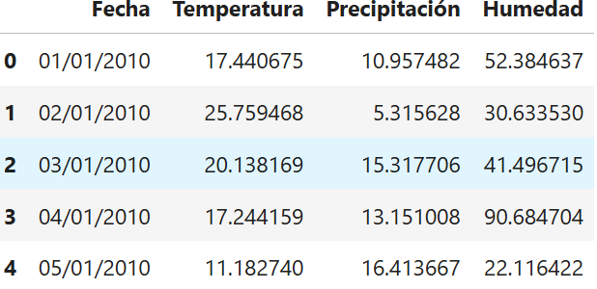

 | temperatura | precipitacion | humedad
0 | 17.44
1 | 25.75 |  | 54.35
2 | … | 9.901
3 | 18.9
4 | 25.8 | 9.901
… | 14.889
 | 37.3 |  | 54.35
 | Estos objetos son arrays de Numpy :)

 | temp_nulo | precip_nulo | humd_nulo
0 | False | False | False
1 | False | False | True
2 | False | True | False
3 | False | False | False
4 | False | True | False
… | True | False | False
 | False | False | True
 | Array que contiene valores lógicos (False o True)
 | True ---> No tiene dato (Null)

 | Creado 3 variables
 | temp_promedio | 14.889
 | precip_promedio | 9.901
 | humed_promedio | 54.35

